Dreamgaming
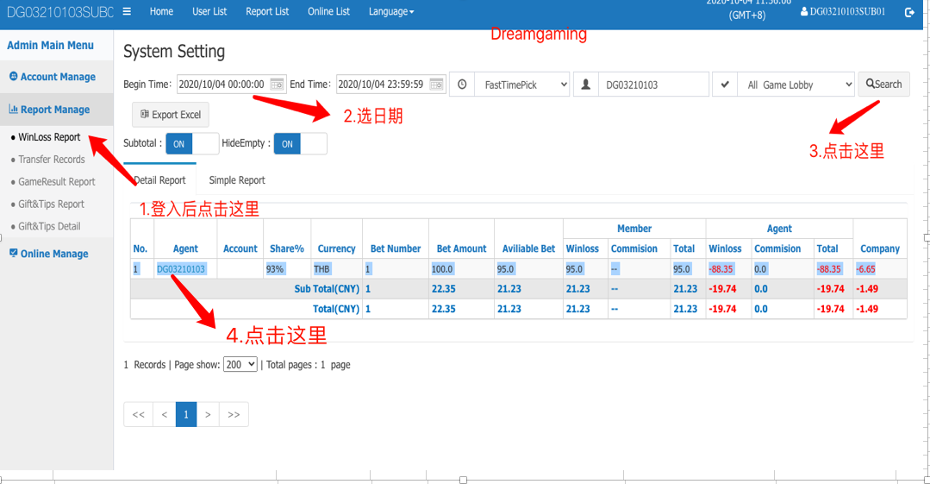
游戏 | 后台地址 | 用户名 | 密码 | 报表地址 | 是否支持双登入 | 结算数据是否实时 | 是否需要加白 | 时间是否跟着马来西亚时间 | 一天的时间
Dreamgaming | https://ag.dg66.info/ | DG03210103sub01 | Abcd1234 | https://ag.dg66.info/ag/report/winLoss.html | 否 | 是 | 否 | 是

SEXY
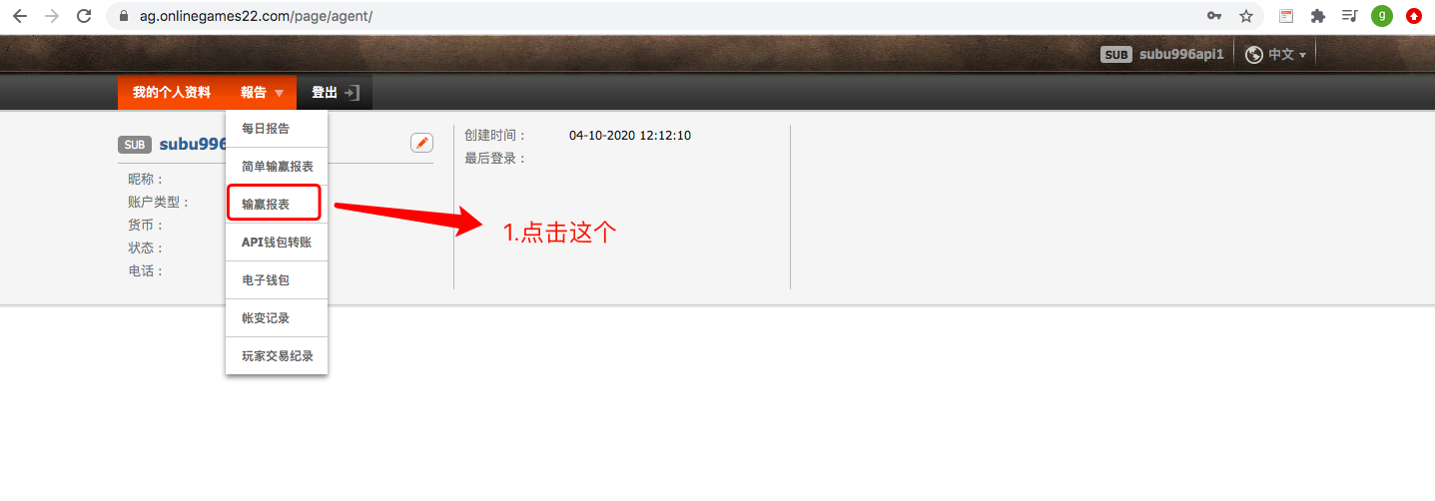
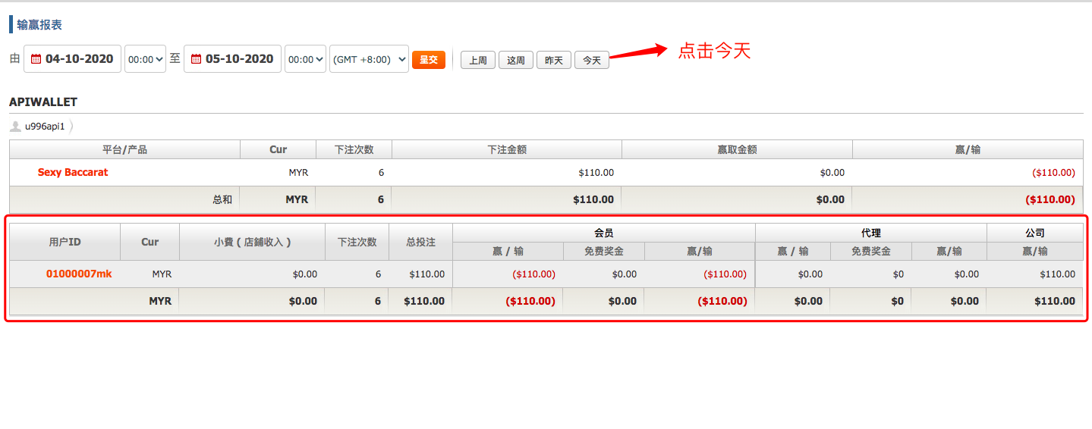
游戏 | 后台地址 | 用户名 | 密码 | 报表地址 | 是否支持双登入 | 结算数据是否实时 | 是否需要加白 | 一天的时间
Sexy Gaming | https://ag.onlinegames22.com/ | subu996api1 | Abcd@12l34 | https://ag.onlinegames22.com/page/agent/report/payment_agent_sum.jsp?reportType=detailed | 否 | 是 | 否

Allbet
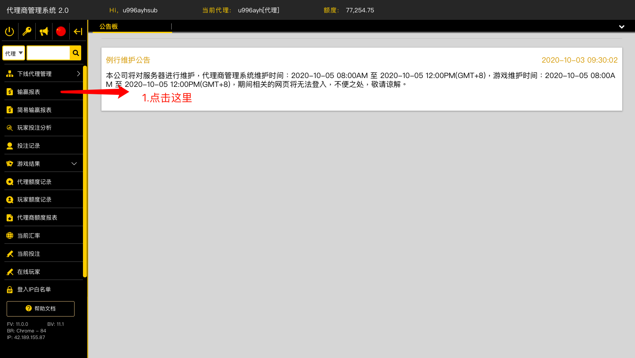
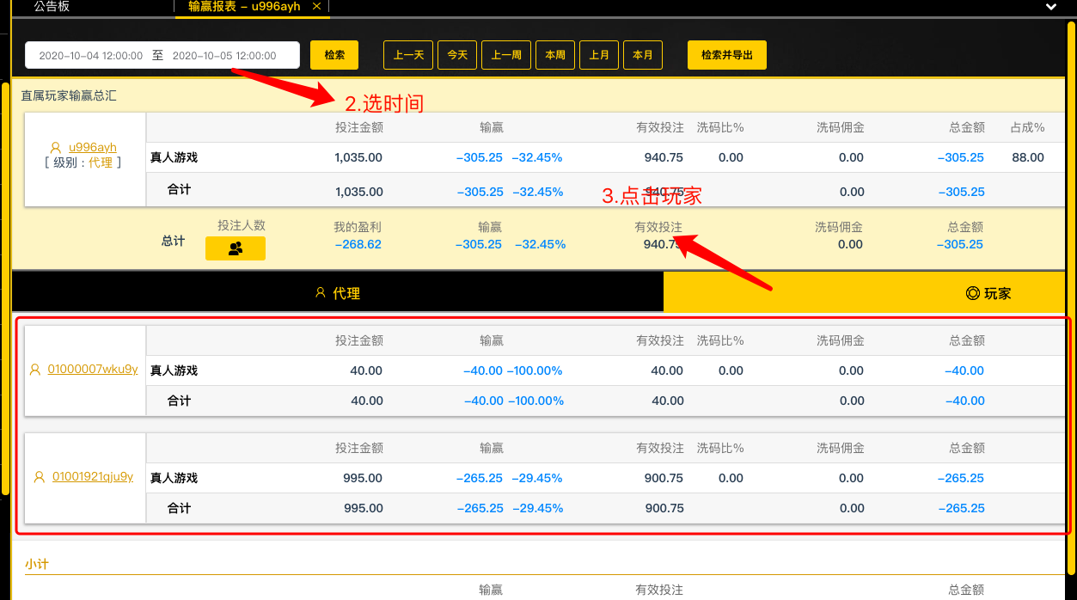
游戏 | 后台地址 | 用户名 | 密码 | 报表地址 | 是否支持双登入 | 结算数据是否实时 | 是否需要加白 | 时间是否跟着马来西亚时间 | 一天的时间
Allbet | https://ams.allbetgaming.net/#/login | u996ayhsub | Abcd@1234 | https://ams.allbetgaming.net/#/report/profit | 否 | 是 | 否 | 是

IBC
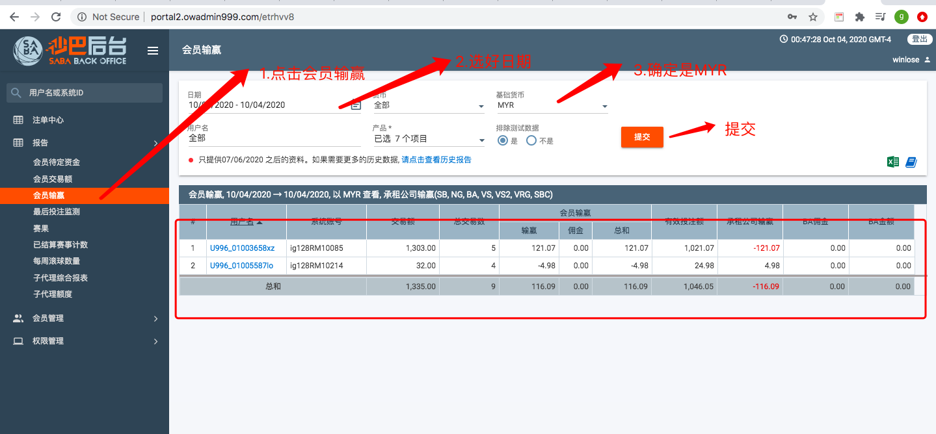
游戏 | 后台地址 | 用户名 | 密码 | 报表地址 | 是否支持双登入 | 结算数据是否实时 | 是否需要加白 | 时间是否跟着马来西亚时间 | 一天的时间
IBC | http://portal2.owadmin999.com/etrhvv8/ | u996sub | Abcd1234 | http://portal2.owadmin999.com/etrhvv8 | 是 | 是 | 否

BCS
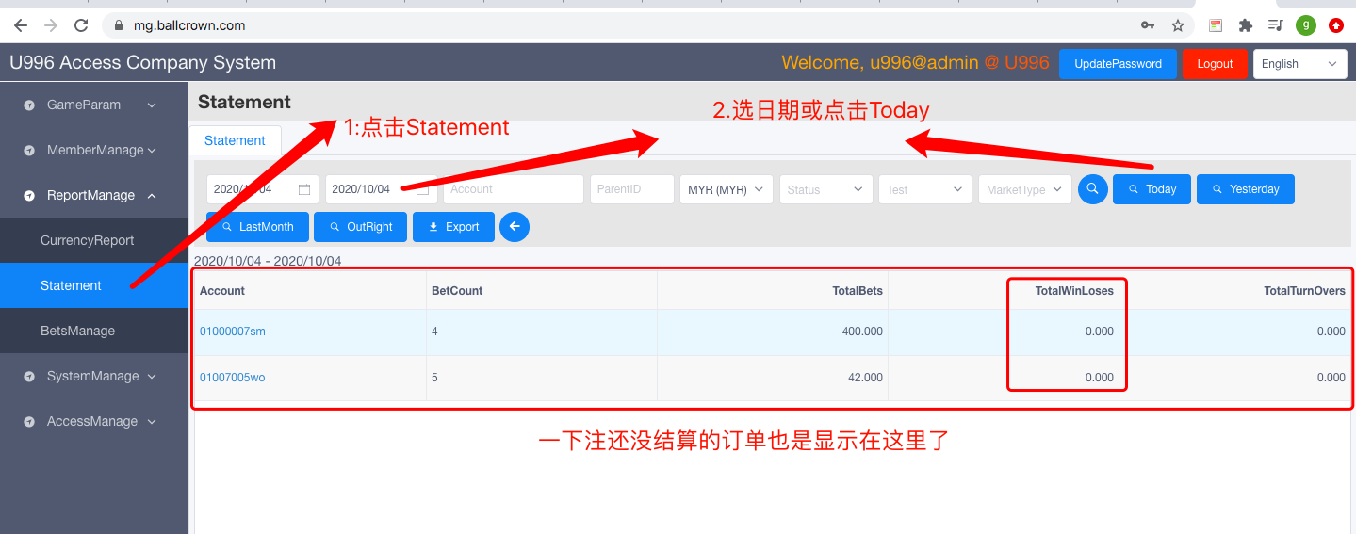
游戏 | 后台地址 | 用户名 | 密码 | 报表地址 | 是否支持双登入 | 结算数据是否实时 | 是否需要加白 | 时间是否跟着马来西亚时间 | 一天的时间
BCS | https://mg.ballcrown.com/ | u996@admin | 7AHeTFARNsKG | https://mg.ballcrown.com/ | 是 | 是 | 否

Simply play
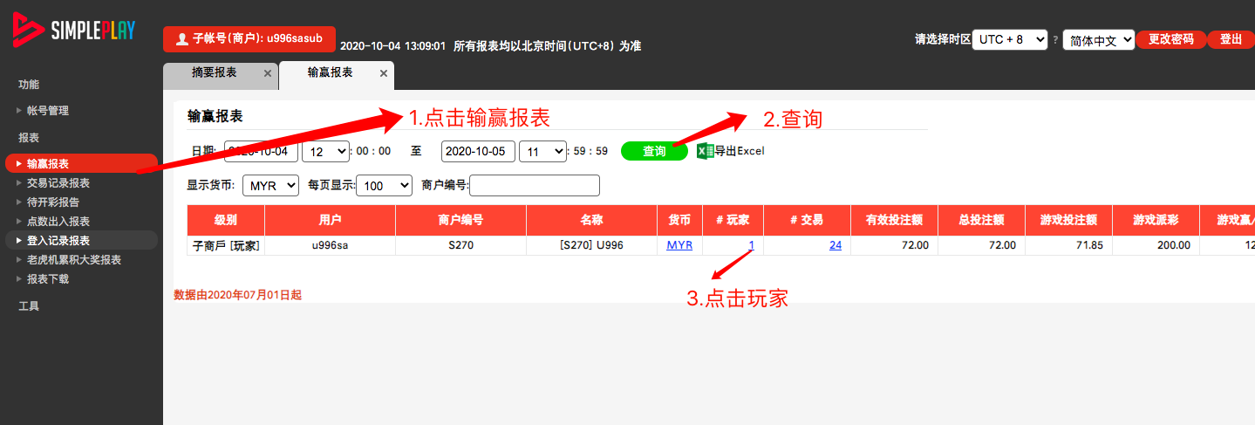
游戏 | 后台地址 | 用户名 | 密码 | 报表地址 | 是否支持双登入 | 结算数据是否实时 | 是否需要加白 | 时间是否跟着马来西亚时间 | 一天的时间
Simply Play | https://bo.sp-control.net/ | u996sasub | Abcd1234 | https://bo.sp-control.net/Operator/Default.aspx | 否 | 是 | 否 | 是 | 12:00-11:59 为一天

SAGAMING
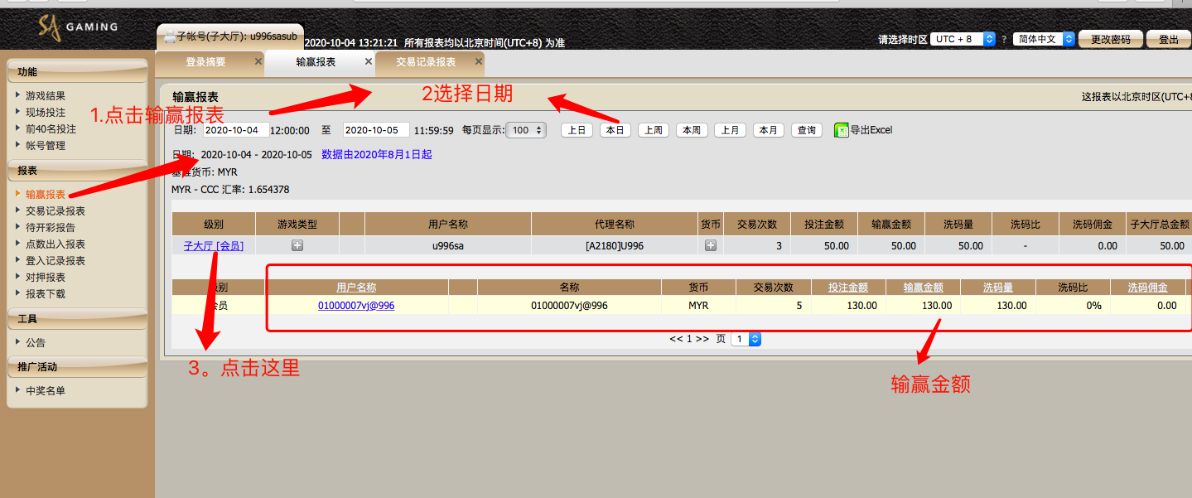
游戏 | 后台地址 | 用户名 | 密码 | 报表地址 | 是否支持双登入 | 结算数据是否实时 | 是否需要加白 | 时间是否跟着马来西亚时间 | 一天的时间
SAGAMING | https://www.sa-bo.net | u996sasub | Abcd1234 | https://www.sa-bo.net/Operator/Default.aspx | 否 | 是 | 否 |  | 12:00-11:59 为一天

Playtech
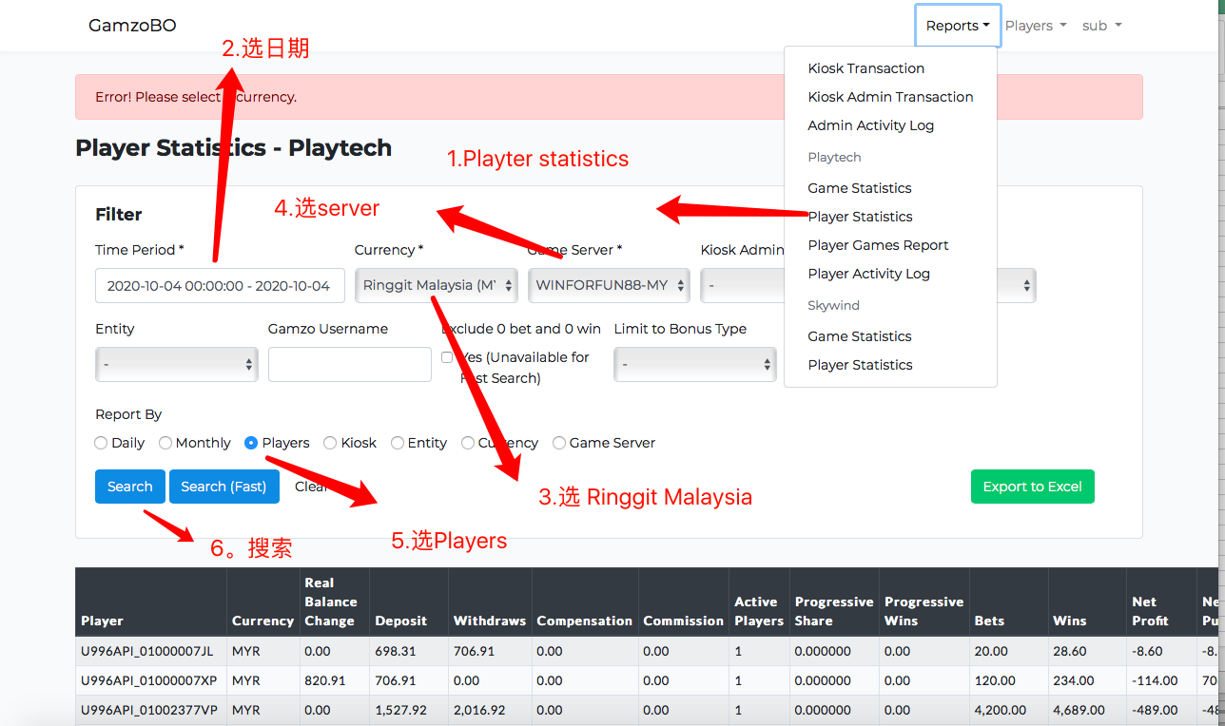
游戏 | 后台地址 | 用户名 | 密码 | 报表地址 | 是否支持双登入 | 结算数据是否实时 | 是否需要加白 | 时间是否跟着马来西亚时间 | 一天的时间
Playtech | https://bo.gamzo.com | u996sub | Abcd1234 | https://bo.gamzo.com/reports/playtech/player-stats?period=2020-10-04+00%3A00%3A00+-+2020-10-04+23%3A59%3A59&start_date=2020-10-04+00%3A00%3A00&end_date=2020-10-04+23%3A59%3A59&currency=MYR&game_server=2&admin_id=&kiosk_id=&entity_id=&player_name=&limit_bonus_type=-1&report_by=player&is_fast=0 | 否 | 延迟20秒左右 | 是 | 是

CMD
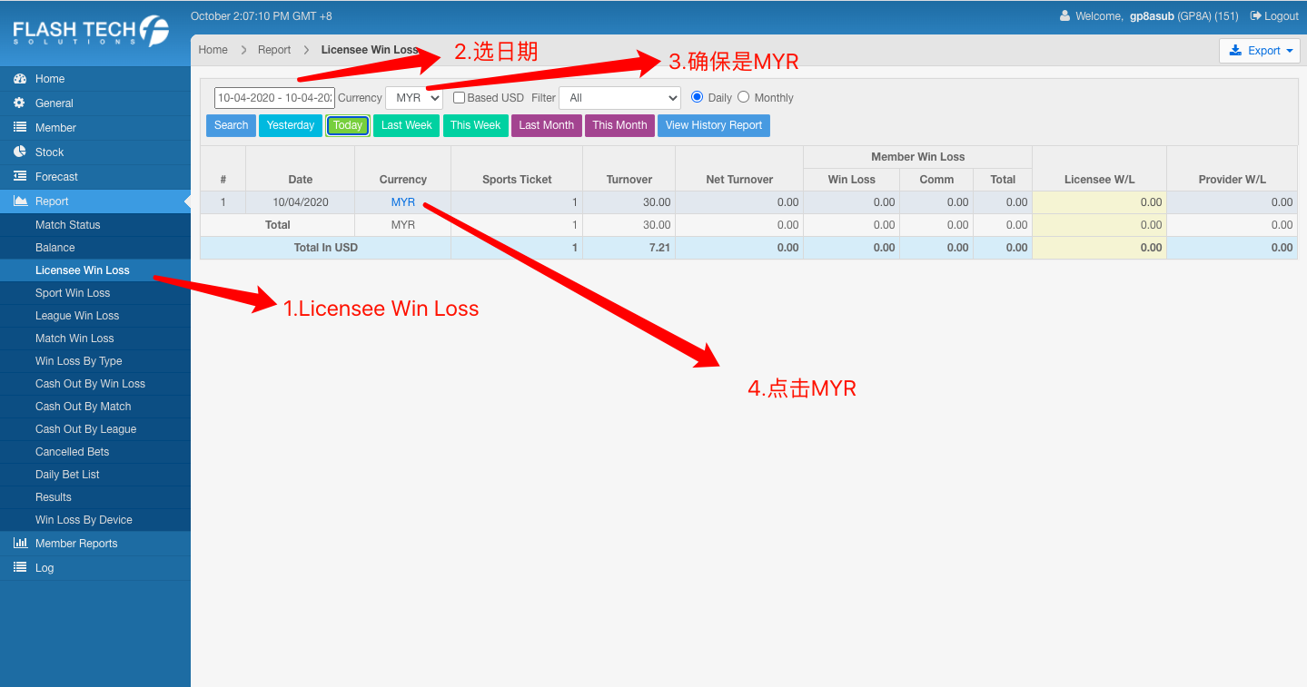
游戏 | 后台地址 | 游戏商号 | 用户名 | 密码 | 报表地址 | 是否支持双登入 | 结算数据是否实时 | 是否需要加白 | 时间是否跟着马来西亚时间 | 一天的时间
CMD | http://bo.flashtechsolution.net/ | gp8a | gp8asub | Abcd1234 | http://bo.flashtechsolution.net/Admin/Report/Bo/LicenseeWinLose/LicenseeWinLoseCurr.aspx?resellerCode=&merChantCode=GP8A&curr=MYR&workdate=20201004&datefrom=10-04-2020&dateto=10-04-2020&filter=0&checkOld=false&checkusd=true | 否 | 是 | 是 | 是

MICROGAMING
游戏 | 后台地址 | 用户名 | 密码 | 报表地址 | 是否支持双登入 | 结算数据是否实时 | 是否需要加白 | 时间是否跟着马来西亚时间 | 一天的时间
MICROGAMING | https://ui.adminserv88.com/ | u996myrsub | Abcd1234 | https://ui.adminserv88.com/reports/139844860 | 否 | 是 | 否 | 是
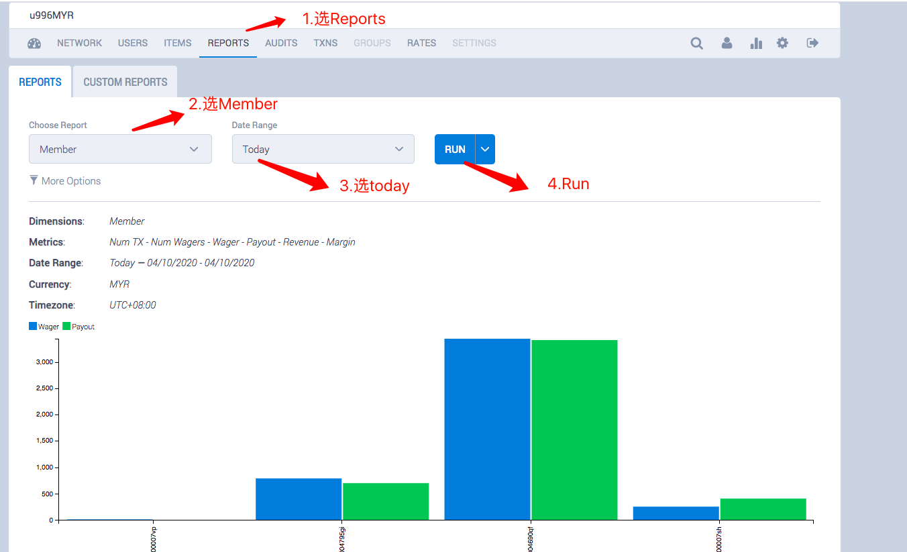

红字是玩家赢钱

ASIAGAMING SLOT
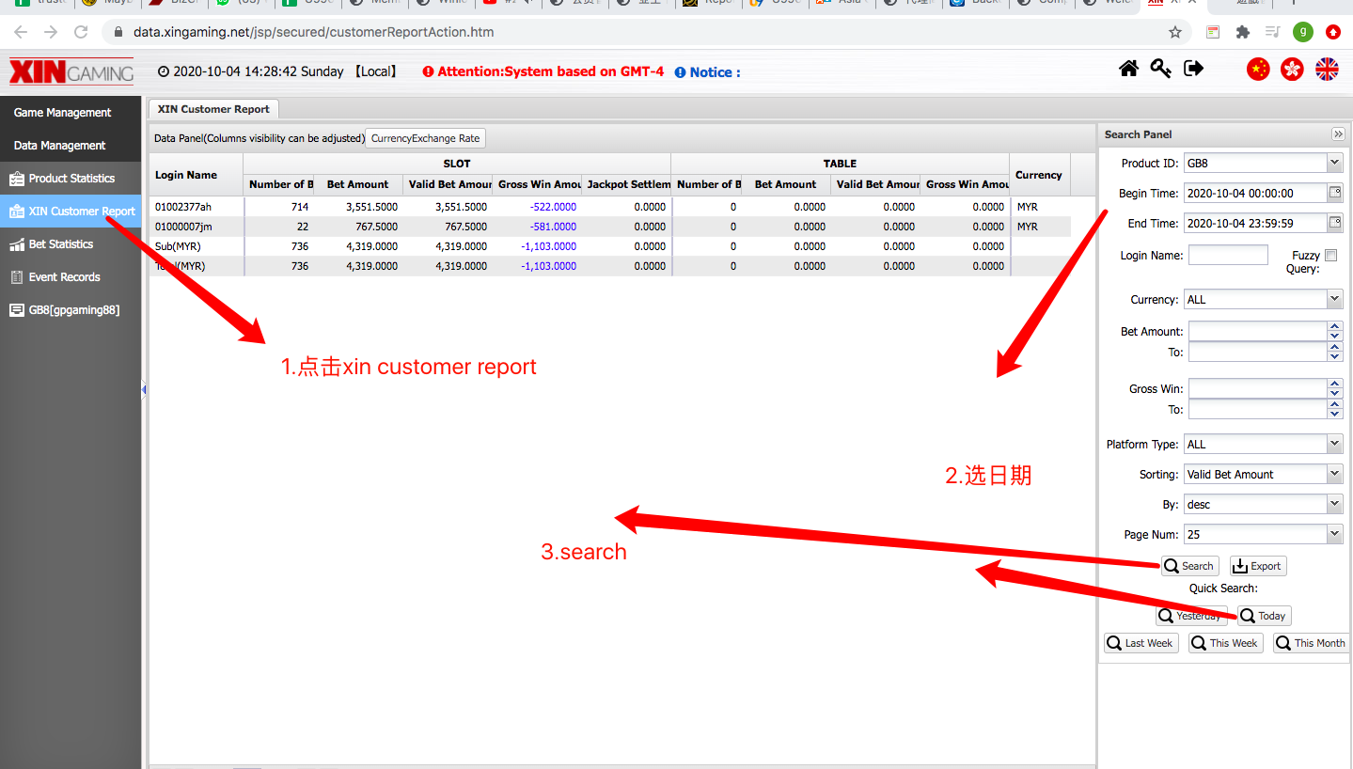
游戏 | 后台地址 | 用户名 | 密码 | 报表地址 | 是否支持双登入 | 结算数据是否实时 | 是否需要加白 | 时间是否跟着马来西亚时间 | 一天的时间
AGSLOT | https://data.xingaming.net/ | ggfgp8 | Gpgp2828 | https://data.xingaming.net/jsp/secured/customerReportAction.htm |  | 是 | 是 | 是

ASIAGAMING LIVE
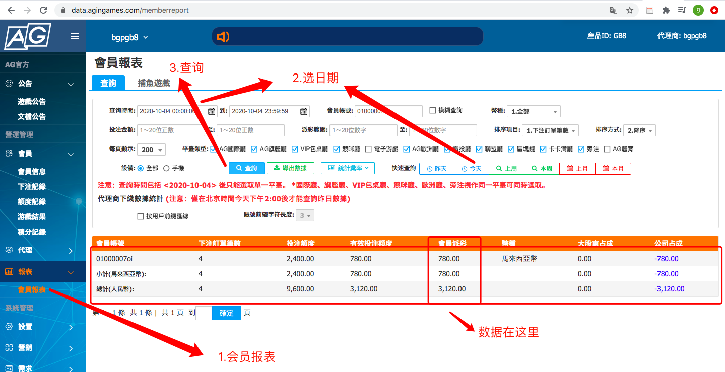
游戏 | 后台地址 | 用户名 | 密码 | 报表地址 | 是否支持双登入 | 结算数据是否实时 | 是否需要加白 | 时间是否跟着马来西亚时间 | 一天的时间
AGLIVE | https://data.agingames.com/ | bgpgb8 | Gpgp@2828 | https://data.agingames.com/memberreport | 是 | 是 | 是 | 是 | 00-23.59 为一天

